Índice
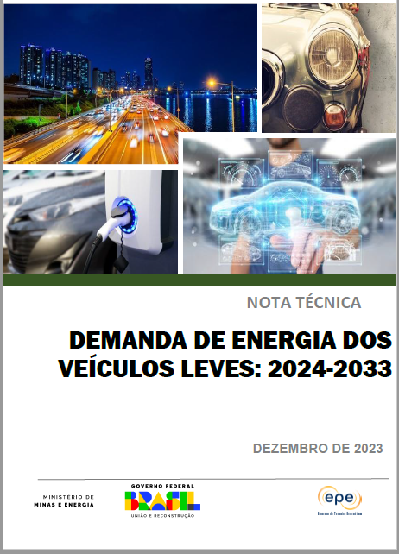
 |  | Demanda de Energia dos Veículos Leves: 2024-2033

1 | Gráfico 1 - Licenciamento de Veículos Leves - jan/19 - nov/23

2 | Gráfico 2 - Licenciamento de híbridos e elétricos e participação no licenciamento total

3 | Gráfico 3 - Frota de Veículos Leves - 2024 - 2033

4 | Gráfico 4 - Participação na Frota Ciclo Otto

5 | Gráfico 5 - Evolução da Taxa de Motorização

6 | Gráfico 6 - Demanda Global do Ciclo Otto

